구성1
 | 흐름도

Unity3D Client
Web Stream
Apache 서버 JSP(Java Server Pages)
 |  |  |  |  |  |  | 1. 요청(Post)
 |  |  |  |  |  |  |  |  |  |  |  |  |  |  |  |  | 2. DB Query작업(프로시져작업)
 |  |  |  |  |  |  |  |  |  |  |  |  |  |  |  |  | > 기본 Pooling 300 세팅
 |  |  |  |  |  |  |  |  |  |  |  |  |  |  |  |  | > XML

 |  |  |  |  |  |  | 4. XML Data |  |  |  |  |  |  |  | 3. Return ResultSet >XML로 만듬

MSSQL
 | Web |  |  | DB |  |  |  |  | 비고 |  |  |  |  |  |  |  | 2-2. 구성
OS | Window |  |  | Window |  |  |  |  |  |  |  |  |  |  |  |  | > MDF, LDF, SQL은 별도의 하드로 구성, 하드버퍼를 사용위해
메모리 | 8G 이상 |  |  | 32G 이상 권장 |  |  |  |  |  |  |  |  |  |  |  |  | > SQL은 ANSI를 기초구문의로 최대한 작업이된다.
하드 | 서버용하드 X 1 |  |  | 서버용하드 X 3 |  |  |  |  | (RPM 높고 버퍼높은것), |  |  |  |  |  |  |  | > 단, 특정 유저함수, 산출용 함수는 MSSQL용을 사용합니다.
 |  |  |  | 1번하드 OS, MSSQL |  |  |  |  | 300G이상 |  |  |  |  |  |  |  | > 클러스터와 넌클러스터 그리고 Indexing 를 사용을 해서 읽기 우선과 쓰기 우선을 나눈다.
 |  |  |  | 2번하드 MDF |  |  |  |  | 500G이상, 실제 저장공간 |  |  |  |  |  |  |  | > 모든 데이터 베이스즈 접근은 SQL직접문을 사용하지 않고 Procedure를 사용하기를 권고한다.
 |  |  |  | 3번하드 LDF |  |  |  |  | 500G이상 |  |  |  |  |  |  |  | * 요구사항 표를 참조하세요.
 |  |  |  |  |  |  |  |  | * 안전을 위해서 반드시 RAID구성(2배)
 |  |  |  |  |  |  |  |  | 안정성보장된 서버용하드를 권장
접근 | 어디서나 |  |  | * Web Server로만 특정포트로만

[클라이언트 대기] > 결과올때까지 대기

 |  |  |  |  |  |  |  |  |  |  |  |  |  |  |  | [result]
 |  | 클라이언트에서 판단할 수 있는 것은 모두 판단하고 보내준다. |  |  |  |  |  |  |  |  |  |  |  |  |  | RESULT_SUCCESS / RESULT_ERROR

 |  |  |  |  |  |  |  |  |  |  |  |  |  | 결과
 |  |  |  |  |  |  |  |  |  |  |  |  |  | [리턴] XML형태로 전달
 |  |  | [요청]Post방식으로 요청
 |  |  | 클라이언트에서 데이터 전송은 암호화필수(유저가 패킷을 떠버릴수있다.)

 |  |  |  |  |  | param=xxx
 |  |  |  |  |  | param2=xxx
 |  |  |  |  |  | param3=xxx

 |  |  |  |  |  |  |  |  |  |  |  |  | result=xxx
 |  |  |  |  |  |  |  |  |  |  |  |  | param=xxx
 |  |  |  |  |  |  |  |  |  |  |  |  | param2=xxx
 |  |  |  |  |  |  |  |  |  |  |  |  | param3=xxx
 |  |  |  |  | [tUserMaster]
 |  |  |  |  | 번호 |  |  | 아이디 |  |  | PW
 |  |  |  |  | idx |  |  | gameid |  |  | password
 |  |  |  |  | int
 |  |  |  |  | i(1,1)

 | - 결과같은 받아온후에 그메모리에 맞게 처리후에 반드시 버린다.
 | - 매프레임마다 Xml를 파싱해서 출력하지마라.(string heap, sorting, 문자열검색오버해드(가장피해야할 루틴))
 | - 숫자로 변환 가능한 변환은 숫자로 관리하자.

 | [모델1] 단순한 결과리턴 |  |  |  |  |  |  |  |  | D1 | D2 | D3
 |  |  |  |  |  |  |  |  |  | <rows>
 |  |  |  |  |  |  |  |  |  |  | <columns> |  |  |  | result=xxx
 | result=xxx |  |  |  |  |  |  |  |  |  |  | <result>xxx</result> |  |  | param=xxx
 | param=xxx |  |  |  |  |  |  |  |  |  |  | <param>xxx</param> |  |  | param2=xxx
 | param2=xxx |  |  |  |  |  |  |  |  |  |  | <param2>xxx</param2> |  |  | param3=xxx
 | param3=xxx |  |  |  |  |  |  |  |  |  |  | <param3>xxx</param3>
 |  |  |  |  |  |  |  |  |  |  | </columns>
 |  |  |  |  |  |  |  |  |  | </rows>

 | [모델2] 랭킹과 같은 여러줄(의미있는 내용포함 |  |  |  |  |  |  |  |  | D1 | D2 | D3
 | 결과=xxx |  |  |  |  |  |  |  |  | <rows>
 | machine |  |  |  |  |  |  |  |  |  | <columns>
 |  | rank=1, gameid=xxx |  |  |  |  |  |  |  |  |  | <result>xxx</result>
 |  | rank=2, gameid=xxx2 |  |  |  |  |  |  |  |  | </columns>
 |  |  |  |  |  |  |  |  |  |  | <machine>
 |  |  |  |  |  |  |  |  |  |  |  | <rank>1</rank>
 |  |  |  |  |  |  |  |  |  |  |  | <gameid>xxx</gameid>
 |  |  |  |  |  |  |  |  |  |  | </machine>
 |  |  |  |  |  |  |  |  |  |  | <machine>
 |  |  |  |  |  |  |  |  |  |  |  | <rank>2</rank>
 |  |  |  |  |  |  |  |  |  |  |  | <gameid>xxx2</gameid>
 |  |  |  |  |  |  |  |  |  |  | </machine>
 |  |  |  |  |  |  |  |  |  |  | ….
 |  |  |  |  |  |  |  |  |  | </rows>

 |  |  |  |  |  |  |  |  |  | D1 | D2 | D3
 | [모델3] 다양한정보의 혼합형 |  |  |  |  |  |  |  |  | <rows>
 | 결과=xxx |  |  |  |  |  |  |  |  |  | <columns>
 | 유저정보 |  |  |  |  |  |  |  |  |  |  | <result>xxx</result>
 |  | lv, lvexp, grade, gradeexp, … |  |  |  |  |  |  |  |  | </columns>
 | 쪽지정보 |  |  |  |  |  |  |  |  |  | <userinfo>
 |  | idx=1, writedate=2012-07-05, comment=xxx |  |  |  |  |  |  |  |  |  | <lv>1</lv>
 |  | idx=2, writedate=2012-07-05, comment=xxx |  |  |  |  |  |  |  |  |  | ….
 |  | … |  |  |  |  |  |  |  |  | </userinfo>
 | 착용정보 |  |  |  |  |  |  |  |  |  | <sysmsg>
 |  | … |  |  |  |  |  |  |  |  |  | <idx>1</idx>
 | 보유정보 |  |  |  |  |  |  |  |  |  |  | …
 |  | … |  |  |  |  |  |  |  |  | </sysmsg>
 | 기타등등 |  |  |  |  |  |  |  |  |  | <sysmsg>
 |  |  |  |  |  |  |  |  |  |  |  | <idx>1</idx>
 |  |  |  |  |  |  |  |  |  |  |  | …
 |  |  |  |  |  |  |  |  |  |  | </sysmsg>
 |  |  |  |  |  |  |  |  |  |  | <itemwear>
 |  |  |  |  |  |  |  |  |  |  |  | <itemcode>1</itemcode>
 |  |  |  |  |  |  |  |  |  |  | </itemwear>
 |  |  |  |  |  |  |  |  |  |  | …
 |  |  |  |  |  |  |  |  |  |  | <itemowner>
 |  |  |  |  |  |  |  |  |  |  |  | <itemcode>1</itemcode>
 |  |  |  |  |  |  |  |  |  |  |  | <upgrade>0</upgrade>
 |  |  |  |  |  |  |  |  |  |  | </itemowner>
 |  |  |  |  |  |  |  |  |  |  | …
 |  |  |  |  |  |  |  |  |  | </rows>

가입4
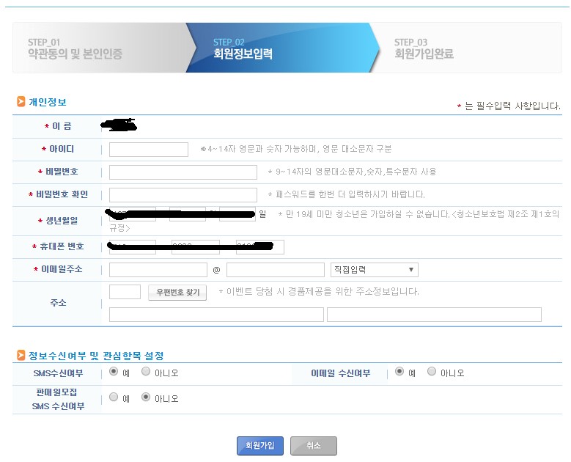
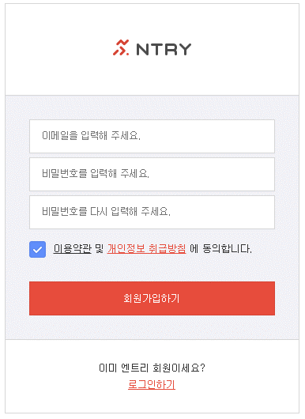
 |  | username |  |  |  |  |  |  |  |  |  |  | RESULT_SUCCESS
 |  | gameid |  |  | [createid.jsp] |  |  |  |  |  |  |  | RESULT_ERROR_ID_DUPLICATE
 |  | password |  |  | if(gameid -> 아이디가 있는가?) |  |  |  |  |  |  |  | RESULT_ERROR_PHONE_DUPLICATE //폰번호 중복된다.
 |  | birthday <- 생년월일 |  | 19900801 |  | RESULT_ERROR_ID_DUPLICATE |  |  |  |  |  |  | RESULT_ERROR_EMAIL_DUPLICATE
 |  | phone |  | 20000801 | else if(폰번호중복인가?) |  |  |  |  |  |  |  | RESULT_ERROR_NICKNAME_DUPLICATE //유저닉네임 중복되었다.
 |  | email |  |  |  | RESULT_ERROR_PHONE_DUPLICATE
 |  | nickname |  |  | else if(이메일중복인가?)
 |  |  |  |  |  | RESULT_ERROR_EMAIL_DUPLICATE
 |  |  |  |  | else if(닉네임중복?)
* 패스워드는 클라에 저장이 안함, |  |  |  |  |  | RESULT_ERROR_NICKNAME_DUPLICATE |  |  |  | result=xxx
a1s2d3f4 > SSUtil.setPassword("a1s2d3f4") > EF1#F54DS |  |  |  |  | else
 |  | username=xxx |  |  |  | 유저마스터 테이블 입력
 | * | gameid=xxx |  |  |  | 기본아이템 지급 > listidx 기록하기
 |  | password=xxx(암호화) |  |  |  | 통계정보 기록[가입(일반/게스트), 핸드폰유니크]
 |  | birthday=xxxx |  |  |  | RESULT_SUCCES
 |  | phone=xxx
 | * | email=xxx
 | * | nickname=xxx (유니코드이며 16byte)

ID : 영어, 숫자 6 ~ 20
PW : 영어, 숫자 6 ~ 20
email : @, . 포함
약관은 동의하에 실행
 |  |  |  |  | 클러스터
 |  |  |  | [tUserMaster] | <Indexing> |  |  |  |  |  |  |  |  | <Indexing> |  | <Indexing> | <Indexing>
 |  |  | (가입) | 번호 | 아이디 |  | 패스워드 |  |  | 유저닉네임 |  | 생년월일 |  | 이메일 |  | 닉네임 | 폰 | 추천인아이디 | 최초가입일 | 최종접속일
 |  |  |  | idx | gameid |  | password |  |  | username |  | birthday |  | email |  | nickname | phone | recogameid | regdate | condate | concnt |  | logindate
 |  |  |  | int | v(20) |  | v(20) |  |  | v(60) |  | v(8) |  | v(60) |  | v(60) | v(60) | v(20) | datetime | datetime | int |  | v(8)
 |  |  |  | i(1,1) |  |  | 암호화해서저장 |  |  |  |  |  |  |  |  |  |  |  | d(getdate()) |  | d(1) |  | d(20100101)
 |  |  |  |  |  |  | 유저입력 : aaa > x12ds |  |  |  |  |  |  |  |  |  |  |  |  | (로그인시마다 매번업데이트)
 |  |  |  | 1 | aaa |  | 유저패스워가 해킹당해도 안전 |  |  | 홍길동 |  | 19900801 |  | kkk@kkk.kkk |  | 길동닉네임 | 01012345678 | zzz
 |  |  |  | 2 | bbb |  |  |  |  | 홍길동2 |  | 20000801 |  | kkk2@kkk.kkk

 |  |  | (블럭상태) | 블럭상태 | cashcopy |  | 게임결과카피 |  |  | 접속정보
 |  |  |  | blockstate | cashcopy |  | resultcopy |  |  | connectip
 |  |  |  | tinyint | int |  | int |  |  | v(20)
 |  |  |  | d(0) | d(0) |  | d(0)
 |  |  |  | 0 : 블럭상태아님 | 캐쉬불법카피시 +1추가된다. |  |  |  |  | 192.168.0.1
 |  |  |  | 1 : 블럭상태 |  |  |  |  |  | 192.168.0.1

 |  |  | (시스템정보) | 캐쉬 | 토탈캐쉬 |  | 레벨 | 경험치 |  |  |  |  |  |  |  | 패키지, 뽑기 중복방지 |  |  |  |  |  | 레벨 > 수수료 차감률증가
 |  |  |  | cashcost | cashcosttotal |  | level | exp |  |  |  |  |  |  |  | randserial
 |  |  |  | int | int |  | int | int |  |  |  |  |  |  |  | v(20)
 |  |  |  | d(0) | d(0) |  | d(1) | d(0) |  |  |  |  |  |  |  | d('-1')

 |  |  | (임시사용변수) | 파라미터 | 세션ID |  | 투토리얼상태 |  |  |  |  |  |  |  |  |  |  |  |  |  |  | 레벨 > 수수료 차감률증가
 |  |  |  | param0 ~ 9 | sid |  | tutorialstate
 |  |  |  | int | int |  | int
 |  |  |  | d(0) | d(100) |  | d(0)
 |  |  |  |  | 100 ~ 999 |  | 안봄(0)
 |  |  |  |  |  |  | 봄(1)

 |  |  | (아이템코드) | 헬멧 | 상의 |  | 하의 | 장갑 | 신발 |  | 방망이 |  | 색깔공 |  | 고글 | 손목아대 | 팔꿈치보호대 | 벨트 | 무릎보호대 | 양말 |  | 아이템 > 경험치 획득량 증가
 |  |  |  | helmetlistidx | shirtlistidx |  | pantslistidx | gloveslistidx | shoeslistidx |  | batlistidx |  | balllistidx |  | gogglelistidx | wristbandlistidx | elbowpadlistidx | beltlistidx | kneepadlistidx | sockslistidx
 |  |  |  | int | int |  | int | int | int |  | int |  | int |  | int | int | int | int | int | int
 |  |  |  | d(-1)빈곳 | d(-1) |  | d(-1) | d(-1) | d(-1) |  | d(-1) |  | d(-1) |  | d(-1) | d(-1) | d(-1) | d(-1) | d(-1) | d(-1)
 |  |  |  | 1 | 2 |  | 3 | 4 | 5 |  | 6 |  | 7 |  | 8 | 9 | 10 | 11 | 12 | 13

 |  |  |  | [tUserItem]
 |  |  |  | 번호 | 유저id |  | 아이템리스트 | 아이템코드 |  | 구매일
 |  |  |  | idx | gameid |  | itemidxlist | itemcode |  | buydate
 |  |  |  | int | v(20) |  | int | int |  | datetime
 |  |  |  | i(1,1) |  |  |  |  |  | d(getdate())
 |  |  |  | 1 | user01 |  | 1 | 0 |  | 2012-06-26
 |  |  |  | 2 | user01 |  | 2 | 50 |  | 2012-06-27
 |  |  |  | 3 | user01 |  | 3 | 100 |  | 2012-06-28
 |  |  |  | 4 | user01 |  | 4 | 200 |  | 2012-06-29
 |  |  |  | 5 | user01 |  | 5 | 300 |  | 2012-06-30
 |  |  |  | 6 | user01 |  | 6 | 400 |  | 2012-06-31

싱글모드1
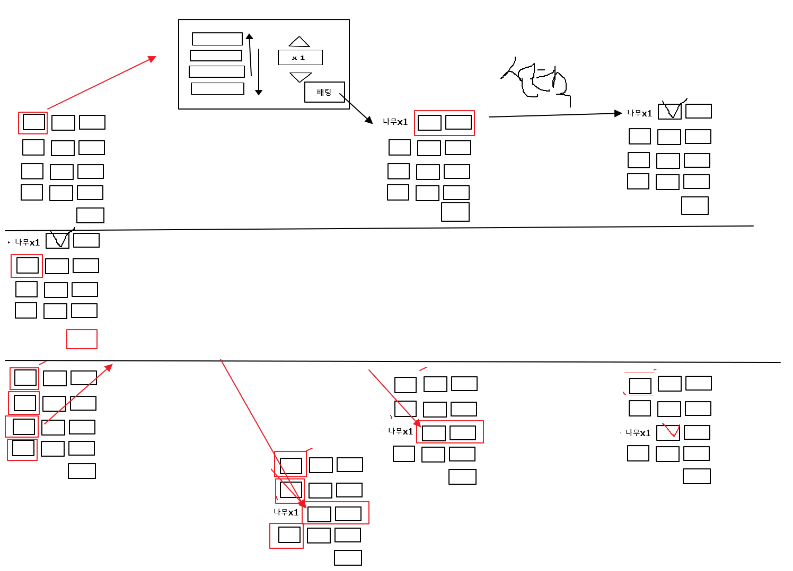
 |  |  |  |  |  |  |  |  |  |  |  |  |  |  |  |  |  |  |  |  |  |  |  |  |  |  |  |  |  |  |  |  |  |  | RESULT_ERROR_WAITTIME_30 //지금은 30초전입니다.
 |  |  |  |  |  |  |  |  |  |  |  |  |  |  |  |  | * 조각 > 조각 x 수량선택 |  |  |  |  |  |  |  |  |  |  |  |  |  |  |  |  |  | RESULT_ERROR_NOT_MATCH_TURNTIME //회차 정보가 일치하지 않음
초기화면 |  | 응원 | x 체킹 |  |  |  |  |  |  |  |  | 조각 | 파워홀, 짝 |  |  |  | * 처음에는 조각이 걸지 않으면 배팅 불강 |  |  |  |  |  |  |  |  |  |  |  |  | 싱글모드 |  |  |  |  | RESULT_ERROR_NOT_INPUT_SUPERBALL //슈퍼볼 데이터가 아직 안들어옴… |  |  |  |  |  |  |  |  |  |  |  |  | 기록실보기
 |  | 감독 |  |  |  |  |  |  |  |  |  | X | 언더 | 오버 |  |  | * 1개 이상을 걸면 싱글에서는 배팅이 가능 |  |  |  |  |  |  |  |  |  |  |  |  |  |  |  |  |  |  |  |  |  |  |  | * 시간이 되어서 서버에 로고 결과를 요청
 |  | 코치 |  |  |  | [gameready.jsp] |  |  |  |  |  | X | 일반홀,짝 |  |  |  | * 게임시간 : 5분 ~ 30초전 까지만 |  |  |  |  |  |  |  |  |  |  |  |  |  |  |  |  |  |  |  |  |  |  |  | 로또 슈퍼볼 정보를 받아온 후 2초후에 출력된다.
 |  |  |  | 시작 |  | if(점검상태?) |  |  |  |  |  | X | 언더 | 오버 |  |  | * 세이프타임 : 30초 ~ 0 선택할 수 없다…. |  |  |  |  |  |  |  |  |  |  |  |  | <선택> |  | [gameready.jsp] |  |  |  |  |  |  |  |  |  | [gameresult.jsp]
 |  |  |  |  |  |  | RESULT_ERROR_SERVER_CHECKING |  |  |  |  |  |  | 배팅 |  |  |  |  |  |  |  |  |  |  |  |  |  |  |  |  |  | if(점검상태?) |  |  |  |  |  |  |  |  |  | if(점검상태?)
 | * 소모템 > 체킹 자동소멸 |  |  |  |  | else if(아이디 검색) |  |  |  |  |  |  |  |  |  |  |  |  |  |  |  |  |  |  |  |  |  |  |  |  |  |  | RESULT_ERROR_SERVER_CHECKING |  |  |  |  |  |  |  |  |  | RESULT_ERROR_SERVER_CHECKING
 | * 다소멸되면 메시지 출력없음 |  |  |  |  |  | RESULT_ERROR_NOT_FOUND_GAMEID |  |  |  |  |  |  |  |  |  |  |  |  |  |  |  |  |  |  |  |  |  |  |  |  | else if(아이디 검색) |  |  |  |  |  |  | gameid=xxx |  |  | else if(아이디 검색)
 | * 체킹후에 클라만 기억 (배팅때 전송) |  |  |  |  | else if(블럭유저인가?) |  |  |  |  |  |  |  |  | gameid=xxx |  |  |  |  |  |  |  |  |  |  |  |  |  |  |  |  |  | RESULT_ERROR_NOT_FOUND_GAMEID |  |  |  |  |  | turntime=xxx |  |  |  | RESULT_ERROR_NOT_FOUND_GAMEID
 | * 하나만 선택가능하다 |  |  |  |  |  | RESULT_ERROR_BLOCK_USER |  |  |  |  |  |  |  | sid=xxx |  |  |  |  |  |  |  |  |  |  |  |  |  |  |  |  | else if(블럭유저인가?) |  |  |  |  |  |  |  |  |  | else if(블럭유저인가?)
 |  |  |  |  |  | else if(현재 30초 전이내인가?) |  |  |  |  |  |  |  |  | gamemode=xxx |  |  |  |  |  |  |  |  |  |  |  |  |  |  |  |  |  | RESULT_ERROR_BLOCK_USER |  |  |  |  |  |  |  |  |  | RESULT_ERROR_BLOCK_USER
 |  | gameid=xxx |  |  |  |  | RESULT_ERROR_WAITTIME_30 |  |  |  |  |  |  |  | turntime=xxx |  |  |  |  |  |  |  |  |  |  |  |  |  |  |  |  | else if(현재 30초 전이내인가?) |  |  |  |  |  |  |  |  |  | else if(기록 정보 = 결과기록)
 |  | password=xxxx( 암호화된 정보) |  |  |  | else if(회차정보가 일치하지 않음.) |  |  |  |  |  |  |  |  | gameselect1=xxx |  |  |  |  |  |  |  |  |  |  |  |  |  |  |  |  |  | RESULT_ERROR_WAITTIME_30 |  |  |  |  |  |  |  |  |  | RESULT_SUCCESS
 |  | sid=xxx |  |  |  |  | RESULT_ERROR_NOT_MATCH_TURNTIME |  |  |  |  |  |  |  | itemcode1=xxx |  |  |  |  |  |  |  |  |  |  |  |  |  |  |  |  | else if(회차정보가 일치하지 않음.) |  |  |  |  |  |  |  |  |  | else if(회차정보가 일치하지 않음.)
 |  | gamemode=xxx |  |  |  | else |  |  |  |  |  |  |  |  | itemcnt=xxx |  |  |  |  |  |  |  |  |  |  |  |  |  |  |  |  |  | RESULT_ERROR_NOT_MATCH_TURNTIME |  |  |  |  |  |  |  |  |  | RESULT_ERROR_NOT_MATCH_TURNTIME
 |  |  |  |  |  |  | 회차기록, 로고기록 |  |  |  |  |  |  |  | 1 ~ 4가지 |  |  |  |  |  |  |  |  |  |  |  |  |  |  |  |  | else |  |  |  |  |  |  |  |  |  | else if(마스터 회차 정보가 들어왔는가?)
 |  |  |  |  |  |  | RESULT_SUCCESS |  |  |  |  |  |  |  | randserial=xxx |  |  |  |  |  |  |  |  |  |  |  |  |  |  |  |  |  | 회차기록, 로고기록 |  |  |  |  |  |  |  |  |  | RESULT_ERROR_NOT_INPUT_SUPERBALL
 |  |  |  |  |  |  |  |  |  |  |  |  |  |  |  |  |  |  |  |  |  |  |  |  |  |  |  |  |  |  |  |  | RESULT_SUCCESS |  |  |  |  |  |  |  |  | else
 |  |  |  |  |  |  |  |  |  |  |  |  |  |  |  |  |  |  |  |  |  |  |  |  |  |  |  |  |  |  |  |  |  |  |  |  |  |  |  |  |  |  | 회차기록, 로고기록
 |  |  |  |  |  |  |  |  |  |  |  |  |  |  |  |  |  |  |  |  |  |  |  |  |  |  |  |  |  |  |  |  |  |  |  |  |  |  |  |  |  |  | RESULT_SUCCESS

[tGameSelect] |  |  |  |  |  |  |  | 유저가 선택한 정보
번호 | 유저 |  |  | 회차 | 모드 |  |  | 스트라이크/볼 | 선택아이템코드 | 선택수량 | 직구/변화구 |  | 선택아이템코드 |  |  | 선택수량 |  | 상/하 | 선택아이템코드 | 선택수량 | 좌/우 | 선택아이템코드 | 선택수량 | 결과 | 플레이당시레벨 | 획득경험치 | 작성일 | 접속IP | 결과 | 플레이당시레벨 | 획득경험치 |  |  | 작성일 |  | 접속IP | 접속IP | 결과 |  | 플레이당시레벨 | 획득경험치 |  |  | 작성일 | 접속IP | 접속IP | 결과 |  | 플레이당시레벨 | 획득경험치 | 작성일 | 접속IP | 접속IP | 결과 | 플레이당시레벨 | 획득경험치 | 작성일 | 접속IP
idx | gameid |  |  | turntime | gamemode |  |  | gameselect1 | itemcode1 | itemcnt1 | gameselect2 |  | itemcode2 |  |  | itemcnt2 |  | gameselect3 | itemcode3 | itemcnt3 | gameselect4 | itemcode1 | itemcnt1 | gameresult | lv | gainexp | writedate | connectip | gameresult | lv | gainexp |  |  | writedate |  | connectip | connectip | gameresult |  | lv | gainexp |  |  | writedate | connectip | connectip | gameresult |  | lv | gainexp | writedate | connectip | connectip | gameresult | lv | gainexp | writedate | connectip
int | v(60) |  |  | int | int |  |  | int | int | int | int |  | int |  |  | int |  | int | int | int | int | int | int | int | int | int | datetime | v(60) | int | int | int |  |  | datetime |  | v(60) | v(60) | int |  | int | int |  |  | datetime | v(60) | v(60) | int |  | int | int | datetime | v(60) | v(60) | int | int | int | datetime | v(60)
i(1,1) |  |  |  |  |  |  |  |  |  | d(0) |  |  |  |  |  | d(0) |  |  |  | d(0) |  |  | d(0) | d(0) | d(1) | d(0) | d(getdate()) |  | d(0) | d(1) | d(0) |  |  | d(getdate()) |  |  |  | d(0) |  | d(1) | d(0) |  |  | d(getdate()) |  |  | d(0) |  | d(1) | d(0) | d(getdate()) |  |  | d(0) | d(1) | d(0) | d(getdate())
 |  |  |  |  | 연습(1) |  |  | 미선택(0) | 동배트 | 수량 | 미선택(0) |  | 동배트 |  |  | 수량 |  | 미선택(0) | 동배트 | 수량 | 미선택(0) | 동배트 | 수량 | 진행중(-1) |  |  |  |  | 진행중(-1) |  |  |  |  |  |  |  |  | 진행중(-1) |  |  |  |  |  |  |  |  | 진행중(-1) |  |  |  |  |  |  | 진행중(-1)
 |  |  |  |  | 싱글(2) |  |  | 스트라이크(1) |  |  | 직구(1) |  |  |  |  |  |  | 상(1) |  |  | 좌(1) |  |  | 아웃(0) |  |  |  |  | 아웃(0) |  |  |  |  |  |  |  |  | 아웃(0) |  |  |  |  |  |  |  |  | 아웃(0) |  |  |  |  |  |  | 아웃(0)
 |  |  |  |  |  |  |  | 볼(2) |  |  | 변화구(2) |  |  |  |  |  |  | 하(2) |  |  | 우(2) |  |  | 1루타(1) |  |  |  |  | 1루타(1) |  |  |  |  |  |  |  |  | 1루타(1) |  |  |  |  |  |  |  |  | 1루타(1) |  |  |  |  |  |  | 1루타(1)
 |  |  |  |  |  |  |  |  |  |  |  |  |  |  |  |  |  |  |  |  |  |  |  | 2루타(2) |  |  |  |  | 2루타(2) |  |  |  |  |  |  |  |  | 2루타(2) |  |  |  |  |  |  |  |  | 2루타(2) |  |  |  |  |  |  | 2루타(2)
 |  |  |  |  |  |  |  |  |  |  |  |  |  |  |  |  |  |  |  |  |  |  |  | 3루타(3) |  |  |  |  | 3루타(3) |  |  |  |  |  |  |  |  | 3루타(3) |  |  |  |  |  |  |  |  | 3루타(3) |  |  |  |  |  |  | 3루타(3)
 |  |  |  |  |  |  |  |  |  |  |  |  |  |  |  |  |  |  |  |  |  |  |  | 4루타(4) |  |  |  |  | 4루타(4) |  |  |  |  |  |  |  |  | 4루타(4) |  |  |  |  |  |  |  |  | 4루타(4) |  |  |  |  |  |  | 4루타(4)
1 | aaa |  |  | 188750 | 0 |  |  | 1 |  |  | 0 |  |  |  |  |  |  | 0 |  |  | 0 |  |  | 0 |  |  |  |  | 0 |  |  |  |  |  |  |  |  | 0 |  |  |  |  |  |  |  |  | 0 |  |  |  |  |  |  | 0
2 | aaa |  |  | 188751 | 1 |  |  | 1 |  |  | 1 |  |  |  |  |  |  | 0 |  |  | 0 |  |  | 1 |  |  |  |  | 1 |  |  |  |  |  |  |  |  | 1 |  |  |  |  |  |  |  |  | 1 |  |  |  |  |  |  | 1
3 | aaa |  |  | 188752 | 1 |  |  | 1 |  |  | 1 |  |  |  |  |  |  | 1 |  |  | 0 |  |  | 2 |  |  |  |  | 2 |  |  |  |  |  |  |  |  | 2 |  |  |  |  |  |  |  |  | 2 |  |  |  |  |  |  | 2
4 | aaa |  |  | 188753 | 1 |  |  | 1 |  |  | 1 |  |  |  |  |  |  | 1 |  |  | 1 |  |  | 3 |  |  |  |  | 3 |  |  |  |  |  |  |  |  | 3 |  |  |  |  |  |  |  |  | 3 |  |  |  |  |  |  | 3
5 | aaa |  |  | 188754 | 1 |  |  | 1 |  |  | 1 |  |  |  |  |  |  | 1 |  |  | 1 |  |  | 4 |  |  |  |  | 4 |  |  |  |  |  |  |  |  | 4 |  |  |  |  |  |  |  |  | 4 |  |  |  |  |  |  | 4
6 | aaa |  |  | 188755 | 1 |  |  | 1 |  |  | 1 |  |  |  |  |  |  | 1 |  |  | 1 |  |  | 5 |  |  |  |  | 5 |  |  |  |  |  |  |  |  | 5 |  |  |  |  |  |  |  |  | 5 |  |  |  |  |  |  | 5
7 | aaa |  |  | 188756 | 1 |  |  | 1 |  |  | 1 |  |  |  |  |  |  | 1 |  |  | 1 |  |  | -1 |  |  |  |  | -1 |  |  |  |  |  |  |  |  | -1 |  |  |  |  |  |  |  |  | -1 |  |  |  |  |  |  | -1

[tLottoNum]
번호 |  |  |  | 회차 |  |  |  |  |  |  |  |  |  |  |  |  |  |  |  |  |  |  |  |  |  |  | 작성일 |  |  |  |  |  |  | 작성일 |  |  |  |  |  |  |  |  |  | 작성일 |  |  |  |  |  |  | 작성일 |  |  |  |  |  | 작성일
idx |  |  |  | turntime |  |  |  |  |  |  |  |  |  |  |  |  |  |  |  |  |  |  |  |  |  |  | writedate |  |  |  |  |  |  | writedate |  |  |  |  |  |  |  |  |  | writedate |  |  |  |  |  |  | writedate |  |  |  |  |  | writedate
int |  |  |  | int |  |  |  |  |  |  |  |  |  |  |  |  |  |  |  |  |  |  |  |  |  |  | datetime |  |  |  |  |  |  | datetime |  |  |  |  |  |  |  |  |  | datetime |  |  |  |  |  |  | datetime |  |  |  |  |  | datetime
i(1,1) |  |  |  |  |  |  |  |  |  |  |  |  |  |  |  |  |  |  |  |  |  |  |  |  |  |  | d(getdate()) |  |  |  |  |  |  | d(getdate()) |  |  |  |  |  |  |  |  |  | d(getdate()) |  |  |  |  |  |  | d(getdate()) |  |  |  |  |  | d(getdate())
 |  |  |  |  |  |  | 넘어오는 정보
 |  |  |  |  |  |  | 년월일, 회차, 파워볼 홀/짝, 파워볼 언더/오버, 일반볼홀짝, 일반볼 언더오버
 |  |  |  |  |  |  | 5개의 볼과 1개의 파워볼 숫자는 오나요?
1 |  |  |  | 188750
2 |  |  |  | 188751
3 |  |  |  | 188752
4 |  |  |  | 188753
5 |  |  |  | 188754
6 |  |  |  | 188755
7 |  |  |  | 188756

캐쉬
 |  |  |  |  |  |  |  |  | [cashbuy.jsp] |  |  |  | 구매처(TelcomCode) |  | CODE
 |  |  |  |  |  |  |  |  | if([Web에서 서머리체크)섬오류기록체크 |  |  |  | <가입> |  | RESULT_ERROR_CASH_COPY
 |  |  |  |  |  |  |  |  | 유저정보검색/친구정보가 있으면 구매모드, 선물모드
 |  |  |  |  |  |  |  |  | if(모드검사?)
결재대행
SKT/KT/U+/카드사
[GoldBall 구매] |  |  |  |  |  |  |  |  |  | RESULT_ERROR_NOT_SUPPORT_MODE
1-1. 캐쉬리스트 > 선택 |  |  | 1-2. 결재대행업체에 과금신청 요청 |  |  |  |  |  | else if(선물유저아이디존재?)
 |  |  | 승인 : 다음단계 |  |  |  |  |  |  | RESULT_ERROR_NOT_FOUND_GIFTID
 | 리스트1 |  | 비승인 : 오류메세지처리 |  |  |  |  |  | else if(유저아이디존재?)
 | 리스트2 |  |  |  |  |  |  |  |  | RESULT_ERROR_NOT_FOUND_GAMEID //해당유저를 찾지 못함
 | 리스트3 |  | 1000원을 결제하시겠습니까? |  |  |  |  |  | else if(패스워트 틀렸는가?)
 | 리스트4 |  |  |  |  |  |  |  |  | RESULT_ERROR_NOT_FOUND_PASSWORD //패스워드가 틀림
 | 리스트5 |  |  |  |  |  |  |  | else if(썸오류발생)
 |  |  |  | 구매하기 |  |  |  |  |  | RESULT_ERROR_CASH_COPY |  |  |  |  |  | [3-1 승인]
 |  |  |  |  |  | 2-1. 결재가 성공 > 지급하기 |  |  |  | 유저캐쉬카피 cashcopy+1 > 로그인시 자동 블럭처리된다.
 |  |  |  |  |  |  |  |  |  | [tUserUnusualLog]에 부당거래 기록 |  |  |  |  |  |  | - 캐쉬복제를 시도하셨습니다. 해당아이디는 블럭처리 예정입니다.
 |  |  |  |  |  | gameid=xxx |  |  | else if(지급골드 리스트가 아닌가?) |  |  |  |  |  |  |  | - 구매한도를 초과하셨습니다.
SSUtil.setCashEncode(_strGameid, _cash, _goldball) > ucode |  |  |  |  |  | acode=xxxx (승인코드) |  |  |  | RESULT_ERROR_CASH_COPY |  |  |  |  |  |  | - 구매하였습니다.
 |  |  |  |  |  | itemcode=xxx |  |  |  | 유저캐쉬카피 cashcopy+1 > 로그인시 자동 블럭처리된다.
 |  |  |  |  |  | ikind=xxx |  |  |  | [tUserUnusualLog]에 부당거래 기록
 |  |  |  |  |  |  |  |  | else if(구매로그에 있는가?)
 |  |  |  |  |  |  |  |  |  | RESULT_ERROR_CASH_COPY
 |  |  |  |  |  |  |  |  |  | 유저캐쉬카피 cashcopy+1 > 로그인시 자동 블럭처리된다. |  |  |  | resultcode=xxx
 |  |  |  |  |  |  |  |  |  | [tUserUnusualLog]에 부당거래 기록 |  |  |  | goldball=xxx
 |  |  |  |  |  |  |  |  | else |  |  |  |  | silverball=xxx
 |  |  |  |  |  |  |  |  |  | RESULT_SUCCESS
 |  |  |  |  |  |  |  |  |  | insert into tCashLog
 |  |  |  |  |  |  |  |  |  | insert/update tCashTotal
 |  |  |  |  |  |  |  |  |  | tUserMaster update
 |  |  |  |  |  |  |  |  |  | 선물 > 구매자와 선물자에게 로그 기록하기

 |  |  | [tFVUserMaster]

 |  | (구매기록) | [tFVCashLog]
 |  |  | 인덱스 |  | 구매자 | 승인코드 | 암호화승인코드 | 충전골든볼 | 구매현금 |  | 구매일 | 선물받은사람
 |  |  | idx |  | gameid | acode | ucode | goldball | cash |  | writedate | giftid
 |  |  | int |  | v(20) | v(256) | v(256) | int | int |  | datetime | v(20)
 |  |  | identity(1, 1) |  | pk |  |  |  |  |  | d(getdate())
 |  |  | 1 |  | xxx | 01eaeddd |  | 10 | 1000원 |  | 2012-07-03

 |  | (구매토탈) | [tFVCashTotal]
 |  | 캐쉬통계용 | 인덱스 |  | dateid | cashkind | market | 충전골든볼 | 구매현금 |  | 개수
 |  |  | idx |  | dateid | cashkind | market | goldball | cash |  | cnt
 |  |  | int |  | char(8) | int | int | int | int |  | int
 |  |  | identity(1, 1) |  | pk |  |  |  |  |  | d(1)
 |  |  | 1 |  | 20120818 |  |  | 10 | 1000원

